Sheet1
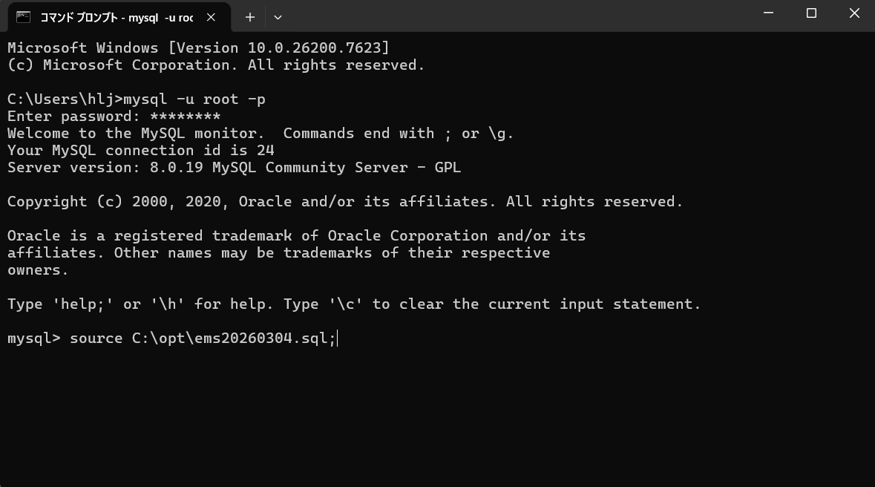
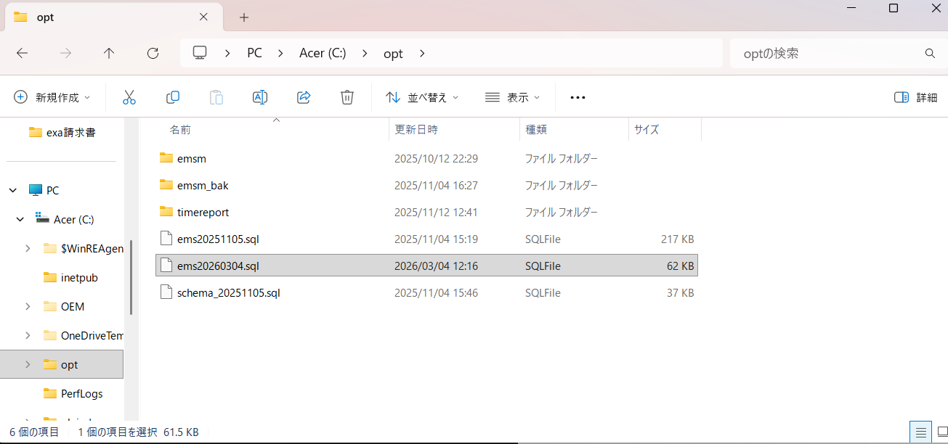
1、 | cmdでMYSQLにログイン

 | mysql -u root -p
 | pw：softtech
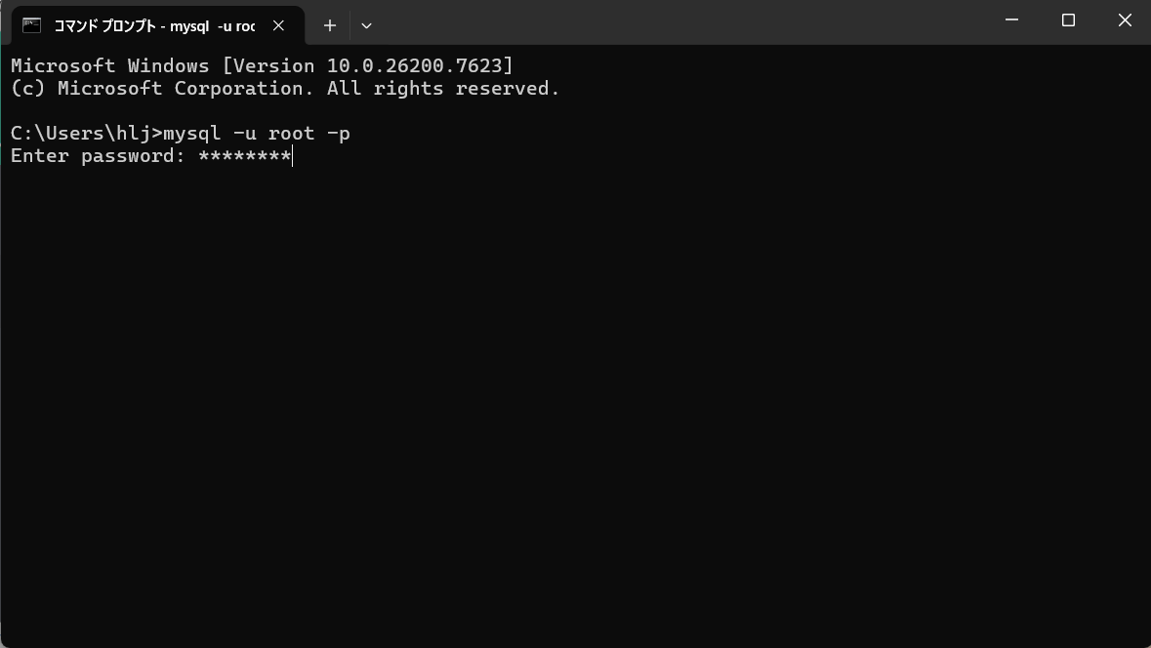

2、 | emsデータベースに切り替え
 | use ems;

3、 | DBダンプをインポートする

 | source C:\opt\ems20260304.sql; | ⇒mysqldumpファイルのパス | mysqldumpファイルのパス

